変更依頼一覧
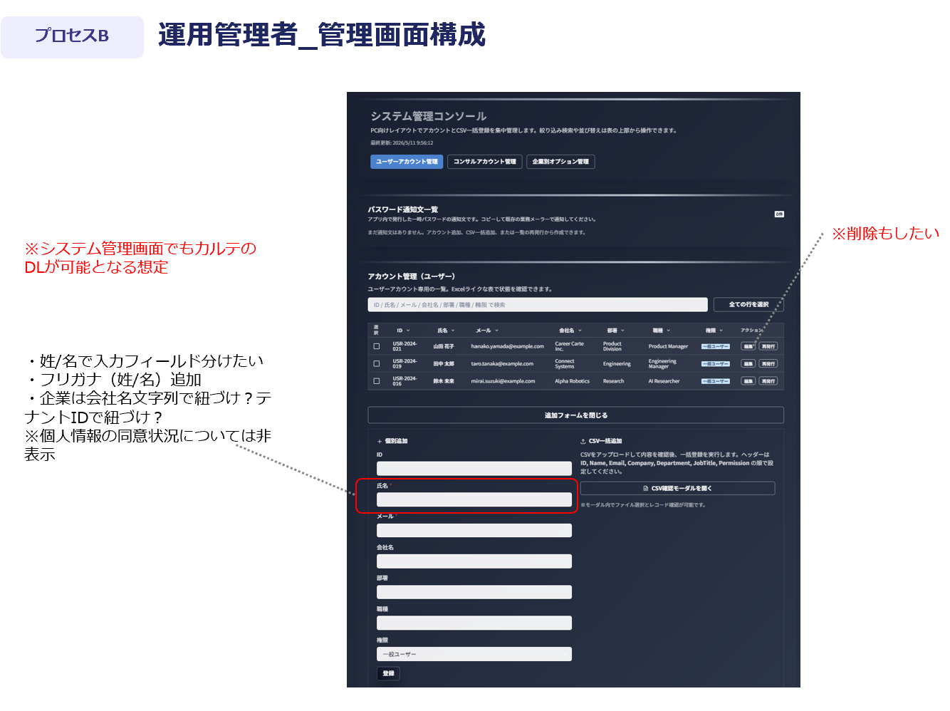
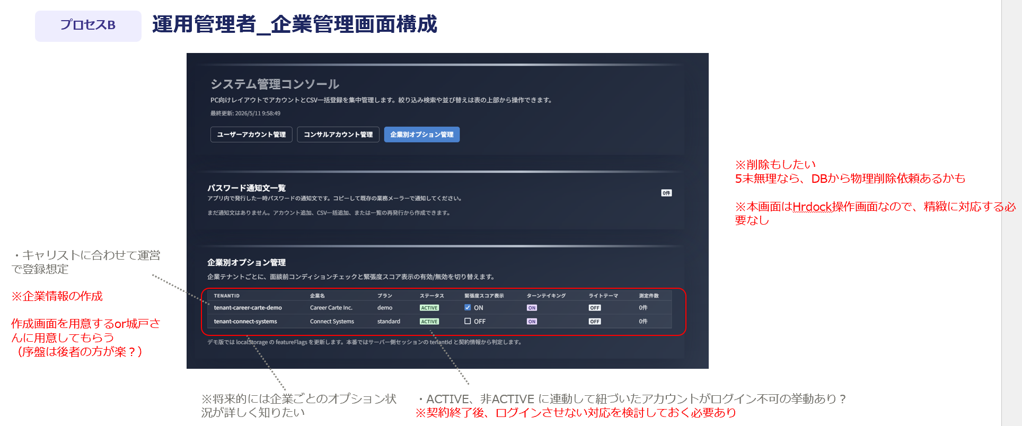
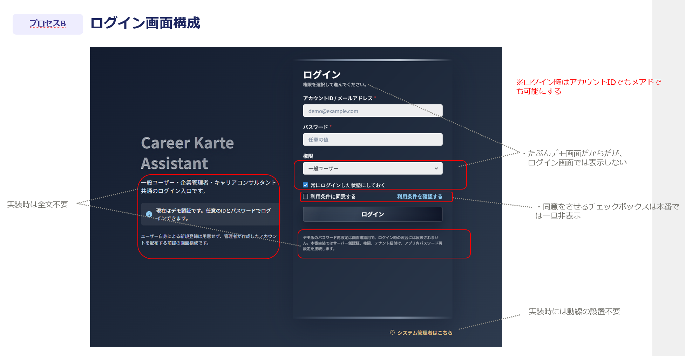
No. | 画面名 | 対象項目/箇所 | 概要 | 種別 | 備考
1 | 全体 | デモ画面特有の文言 | ログイン画面における記載文言など | 非表示依頼
2 | ログイン画面 | 「利用条件に同意する」チェックボックスおよび条件確認文 | 非表示 ※将来的にキャリアカルテ自体にも利用規約を用意する想定なので、コーディングからは削除しない | 非表示依頼 将来要望
3 | ログイン画面 | 「システム管理者はこちら」リンク | 実装時には動線の設置不要 | 非表示依頼
4 | ログイン画面 | ログイン認証方式 | アカウントID/メアドいずれかの情報入力でログイン可能にする | 仕様変更
5 | プロフィール初期設定・編集画面 | ID／氏名／メール／会社名 | 初回アクセス時＋プロフィール編集画面では編集不可の項目にする | 仕様変更
6 | プロフィール初期設定・編集画面 | 権限 | 設定・編集画面に表示させない | 非表示依頼
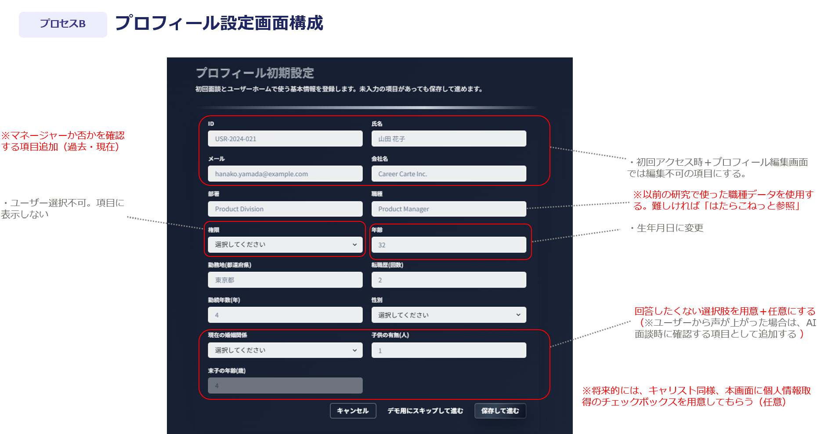
7 | プロフィール初期設定・編集画面 | 職種 | 以前の研究で使った職種データが使えるか確認。難しければ以下を使用 ※はたらこねっとより一部抜粋 （https://www.hatarako.net/contents/shokushu/） ■ざっくり分け ・営業職 ・事務/管理職 ・販売/サービススタッフ職 ・クリエイティブ職 ・医療/福祉職 ・専門/資格（弁護士等）職 ・IT/エンジニア職 ・製造/技術職 ・物流/軽作業職 ・公務/教育職 ・その他 | 仕様変更
8 | プロフィール初期設定・編集画面 | 年齢 | 生年月日に変更する | 仕様変更
9 | プロフィール初期設定・編集画面 | マネージャー情報 | 過去にマネージャー経験があるか・現在マネージャーか否かの質問を用意する | 仕様変更
10 | プロフィール初期設定・編集画面 | 現在の婚姻関係／子供の有無／末子の年齢 | 回答したくない人向けの選択肢を用意、かつ任意項目にする | 仕様変更
11 | プロフィール設定画面 | 個人情報取得チェックボックス | 将来的には、本画面に個人情報取得のチェックボックスを用意してもらう ※編集画面からも個人情報同意状況を変更できるようにする | 将来要望
12 | マイページ画面 | プロフィール右側（「進行中の面談あり」の下） | 下書き時だけ表示される属性情報部分を削除 | 削除依頼
13 | マイページ画面 | 面談スタートエリア（説明文） | 「面談を実施し、キャリアカルテを作成しましょう。※途中での中断も可能です」に文言変更 | 文言変更
14 | マイページ画面 | 面談スタート ボタン文言 | 「スタート」の文言削除 | 文言変更
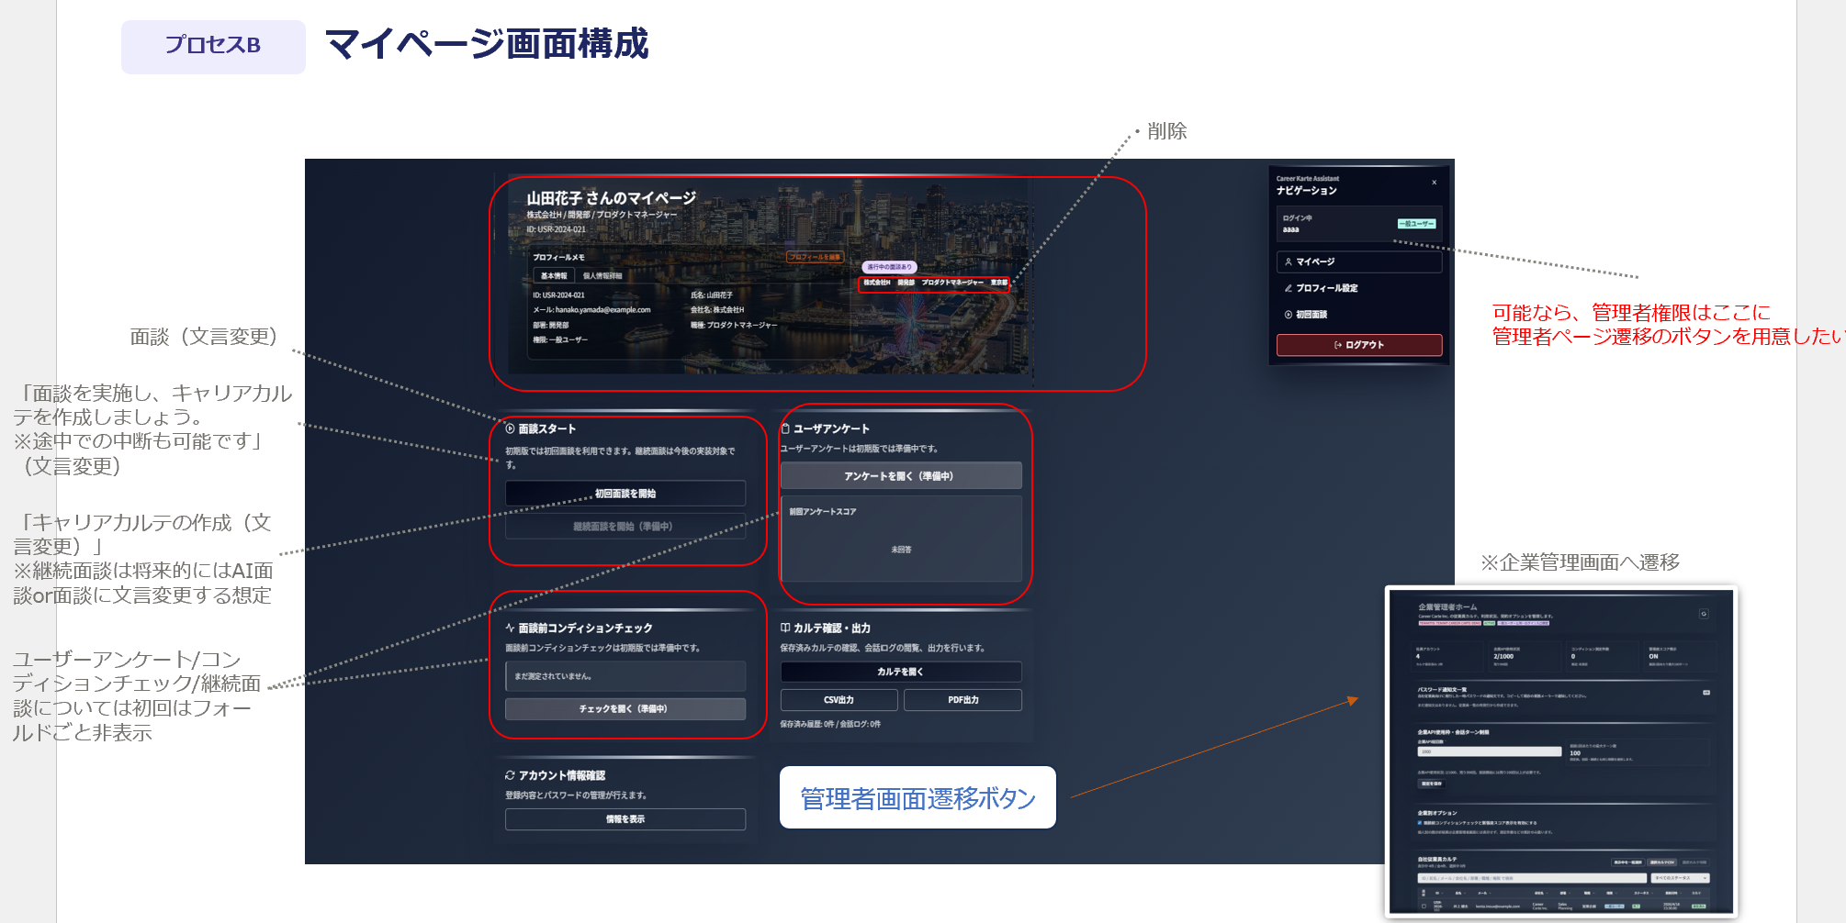
15 | マイページ画面 | 面談スタート（タイトル） | 「キャリアカルテの作成」に変更 ※継続面談は将来的にAI面談or面談にする想定 | 文言変更
16 | マイページ画面 | ユーザーアンケート／コンディションチェック／継続面談 | 初回はフォールドごと非表示にしたい | 非表示依頼
17 | マイページ画面 | ページ下部 | マイページ内に、管理者権限（＝人事担当者）向け管理画面への遷移ボタンを用意いただく | 機能追加依頼 | 企業管理画面へ遷移
18 | マイページ画面 | ナビゲーション（管理者画面遷移ボタン） | 可能ならナビゲーション内に管理者ページ遷移のボタンを用意したい（企業管理者＝人事担当者限定） | 機能追加依頼 | 企業管理画面へ遷移
19 | 面談画面 | 面談ルーム上部（説明文） | 説明文を「キャリアに関連したヒアリングを実施し、カルテを作成します。※所要想定時間10〜30分程度」に変更 | 文言変更依頼
20 | 面談画面 | APIKEY／初回面談を開始するボタン関連情報 | 実装時は非表示 | 非表示依頼
21 | 面談画面 | 「面談ルーム」表示 | 初回面談ルームの文字を、面談ルームに変更 | 文言変更依頼
22 | 面談画面 | 面談プロンプト | ５末時点では、全カルテを埋める（30分程度のもの）のみ表示する | 機能追加依頼 | 将来的には選択肢含めて検討
23 | 面談画面 | マイページ遷移ボタン | ページ下部に「面談を中断しマイページへ戻る」ボタンの設置 | 機能追加依頼
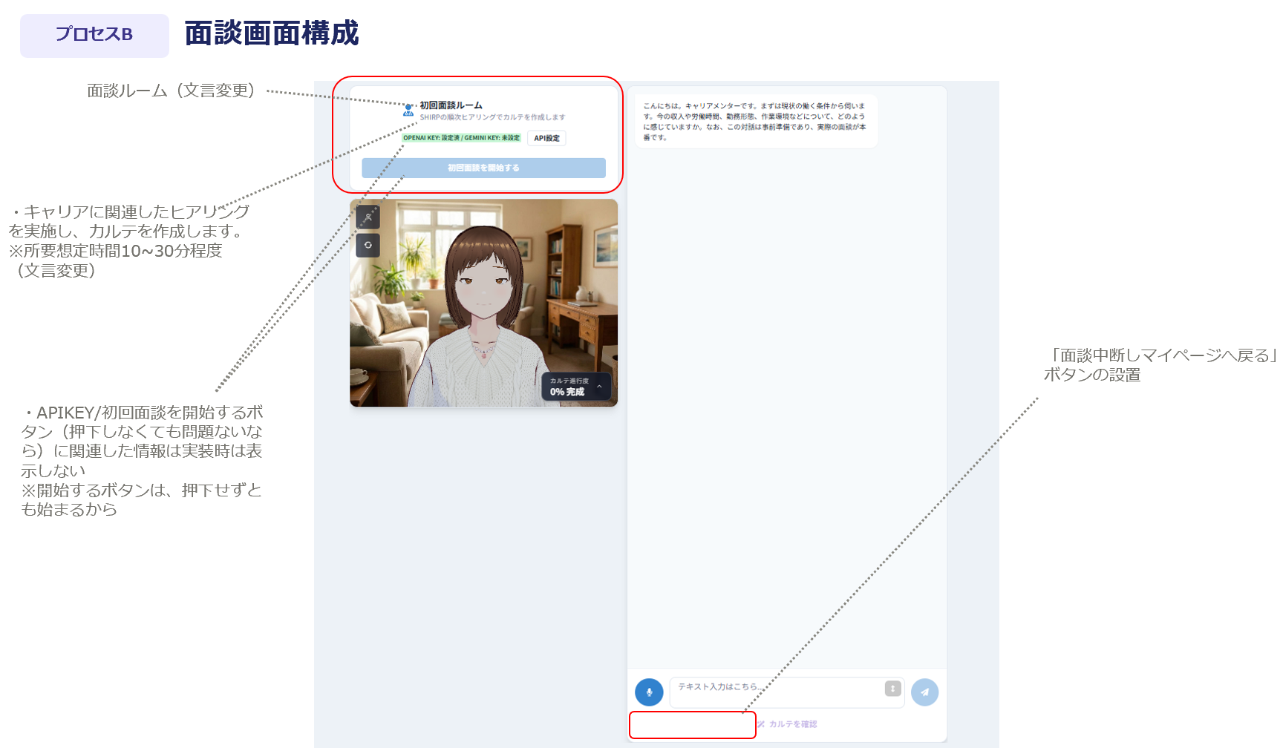
24 | 企業管理者_管理画面 | コンディション測定件数／緊張度スコア表示 | 初回非表示 | 非表示依頼
25 | 企業管理者_管理画面 | API使用状況（企業API使用状況） | 残り面談回数に変更 | 仕様変更
26 | 企業管理者_管理画面 | パスワード通知文一覧 | 削除 | 非表示依頼
27 | 企業管理者_管理画面 | 企業API総回数（企業API使用枠・会話ターン制限） | 企業管理画面では操作不可。表示なし | 仕様変更依頼
28 | 企業管理者_管理画面 | 企業別オプション | 初回非表示 | 非表示依頼
29 | 運用管理者_管理画面（ユーザー管理） | 氏名フィールド | 姓／名で入力フィールド分けたい | 仕様変更依頼 | ※データを確認する画面（企業管理者画面など）においては、必ずしも分けなくてもよい
30 | 運用管理者_管理画面（ユーザー管理） | フリガナ | フリガナ（姓・名分ける）を追加して欲しい | 機能追加依頼 | ※データを確認する画面（企業管理者画面など）においては、必ずしも分けなくてもよい
31 | 運用管理者_管理画面（ユーザー管理） | 会社（企業）紐づけ | 運用管理者向け企業管理画面を用意する場合、企業ごとにユーザーを峻別できるようになりたい ※要求事項 ・企業管理者（人事担当者）画面には、企業に紐づいた従業員（のカルテ情報等）のみが表示される ・運用管理者_企業管理画面では、企業ごとに管理すべき一位の情報が表示されている ※将来的な企業別オプション（コンディションチェック等）の使用有無など ・運用管理者_ユーザー管理画面では、ユーザーが所属している企業が分かる（企業名で判別できる・ソートできる） | 仕様確認 | 左記要求を満たしたいと考えております。 要求を検討したときに、従業員と企業管理を分け、従業員と企業（ID）を紐づけるのをイメージしていたのですが、必ずしもその方法でなくても構いません。 ※5月対応きつい場合は要相談
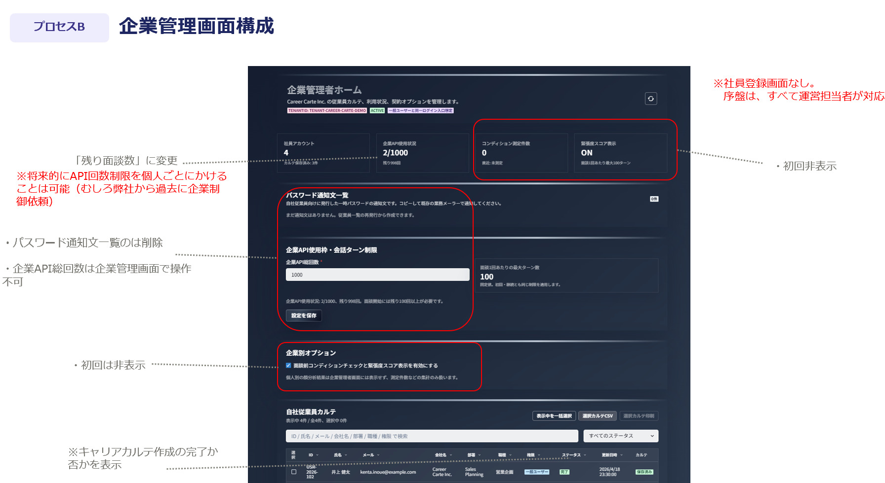
32 | 運用管理者_管理画面（ユーザー管理） | カルテDL機能 | システム管理画面でもカルテのDLが可能となる想定 | 機能追加依頼
33 | 運用管理者_管理画面（ユーザー管理） | ユーザー削除機能 | ユーザー作成のほかに削除も対応できるようにしたい | 機能追加依頼
34 | 運用管理者_管理画面（ユーザー管理） | 連携事項 | ※運用管理者画面（ユーザー管理/企業管理共通）は、画面構成が綺麗でなくともよい |  | Hrdockしか使用しないため
35 | 運用管理者_管理画面（企業管理） | 企業管理項目 |  | 仕様確認 | 将来要望含む
36 | 運用管理者_管理画面（企業管理） | 企業作成方法 | 要確認 作成画面を作るのが工数大の場合は、城戸さんにDB作成していただき用意するでも可 | 仕様確認
37 | 運用管理者_管理画面（企業管理） | ステータス（ACTIVE／非ACTIVE） | 非ACTIVEへ変更時、企業に紐づくユーザーにログインさせない対応等が理想 | 仕様確認 | 5月間に合わなくともOK
38 | 運用管理者_管理画面（企業管理） | 企業削除機能 | 削除もしたい | 機能追加依頼

